Estados
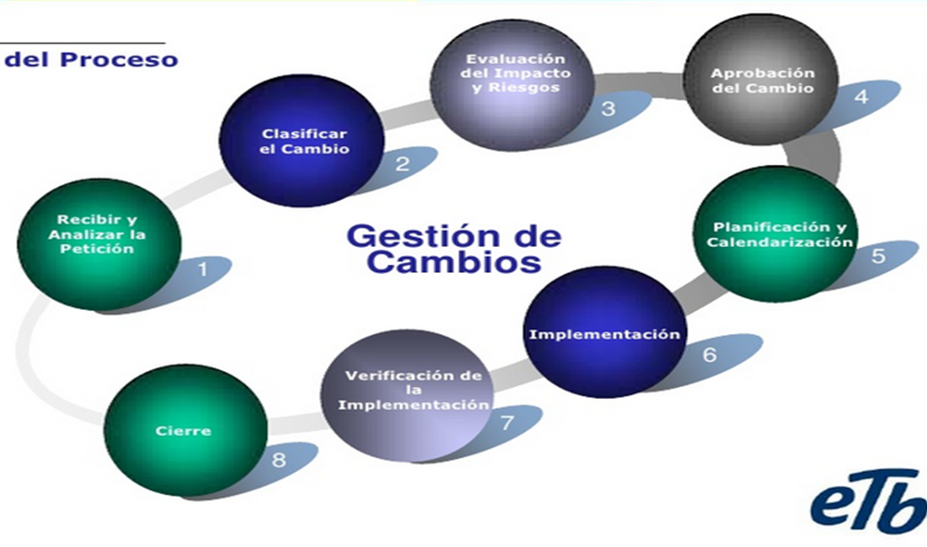
Estados | Descripción
Creado | Solicitud de cambio Creada
Recibido | Solicitud de cambio Recibido
Observado | Solicitud de cambio Observado en la etapa 1
Clasificado | Solicitud de cambio Clasificado
Evaluado | Solicitud de cambio que paso a la etapa "Evaluado" por el CCC
Aprobado | Solicitud de cambio Aprobado por el CCC
Rechazado | Solicitud de cambio Rechazado por el CCC
Planificado | Solicitud de cambio Planificado por el área de desarrollo
Implementado | Solicitud de cambio Implementado en producción
Verificado | Solicitud de cambio Verificado por el stakeholder
Cerrado | Solicitud de cambio Cerrado

Descripción campos
